countif
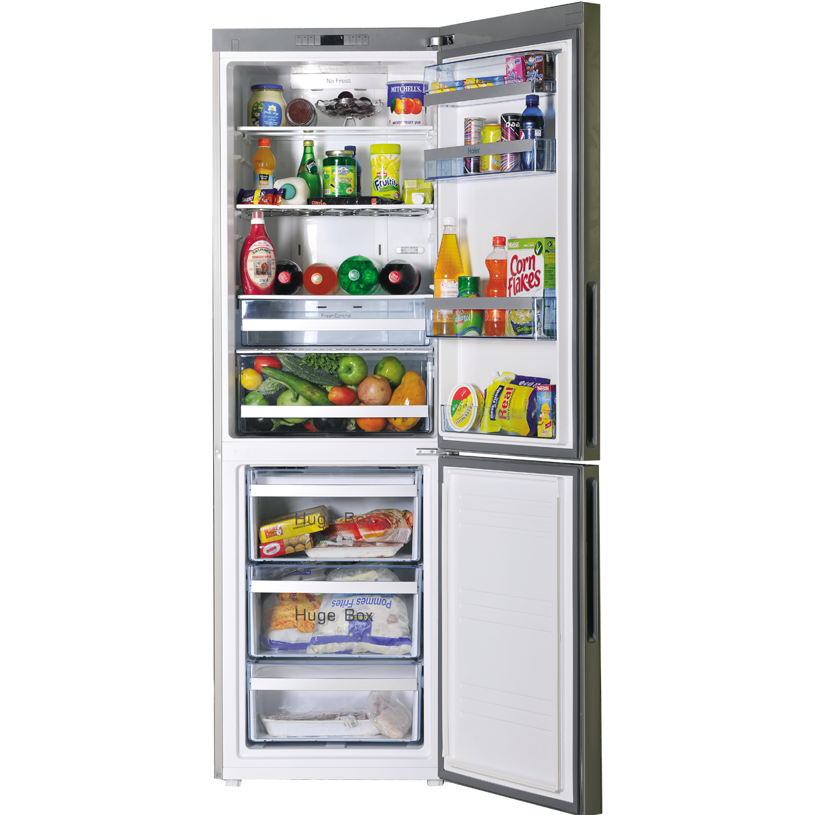
Buzdolabı |  |  |  | COUNTIF (EĞERSAY) FONKSİYONU
# | Ürün | Durum | Stok | Gerekli ürün sayısı | 10
1 | Süt | Var | 4 | Dolapta olan ürün sayısı | 3 | 3
2 | Yumurta | Yok | 0 | Dolapta olmayan ürün sayısı | 7
3 | Yoğurt | Yok | 0
4 | Peynir | Var | 3
5 | Kıyma | Yok | 0
6 | Tatlı | Var | 3 | COUNTIFS (ÇOKEĞERSAY) FONKSİYONU
7 | Gazoz | Yok | 0 | Hem dolapta olan hem de 2'den fazla olan | 3
8 | Domates | Yok | 0 | (Birden fazla kriter için)
9 | Salatalık | Yok | 0
10 | Zeytin | Yok | 0

